出租案例
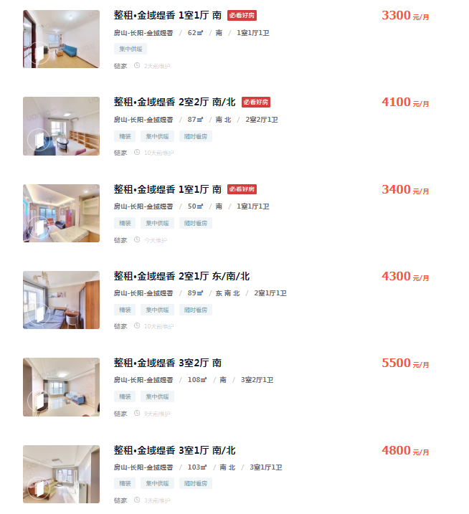
3300 | 62 | 53.225806452
4100 | 87 | 47.126436782
3400 | 50 | 68
4300 | 89 | 48.314606742
5500 | 108 | 50.925925926
4800 | 103 | 46.601941748
4125 | 85 | 48.529411765
5000 | 106 | 47.169811321
4200 | 90 | 46.666666667
3300 | 62 | 53.225806452
4200 | 88 | 47.727272727
5200 | 105 | 49.523809524

50.586458009 |  | 3125.7372404

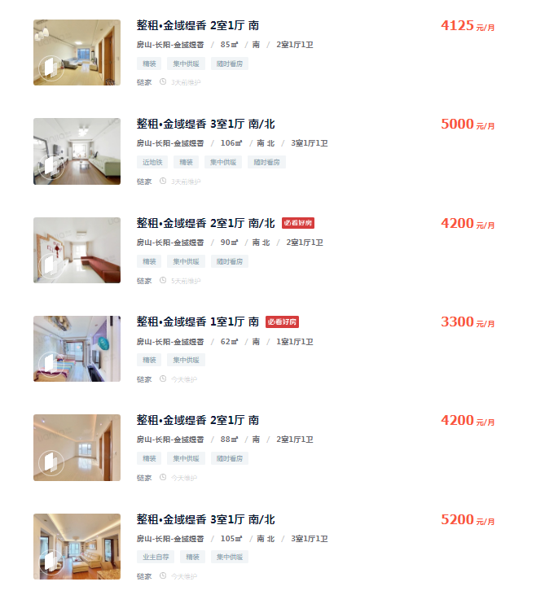

出售案例
